Ortopædisk fodtøj
Kontraktbilag 2a - Tilbudsliste til Delaftale 1. Ortopædisk fodtøj ver. 2 /rev. 1 29-06-2023

Firma/Navn
Sahva A/S

2 års forbrug | Udfyldes af tilbudsgiver

Position | Varenavn | Varenummer | Antal | Enhed (pakke, par, stk. mv.) | Ny pris reguleret pr. 1/4-2024 INKL. egenbetaling | Ny pris reguleret pr. 1/4-2024 EX. egenbetaling | 2023 Pris INKL. egenbetaling | 2023 Pris EX. egenbetaling | Kommentarer (Ved ingen kommentar sktiv "ingen kommentar")
Individuelt ortopædisk fodtøj
100 | Individuelt fremstillet fodtøj/ Håndsyet ortopædisk fodtøj - Grundsko | PO9010/PO9011/PO9012 | 1 | par | Voksen; 7.637,85 Barn; 7.277,85 | 6,829.85 | Voksen; 7.573,12 Barn; 7.221,12 | 6,789.12 | 2024; Voksen 808,- Barn 448,- Egenbetaling 2023 voksne ex. moms DKK 784,- (Egenbetaling børn ex. moms DKK 432,-)

101 | Individuelt fremstillet fodtøj/ Håndsyet ortopædisk fodtøj - Sandal | PO9010/PO9011/PO9012 | 1 | par | Voksen; 7.637,85 Barn; 7.277,85 | 6,829.85 | Voksen; 7.573,12 Barn; 7.221,12 | 6,789.12 | 2024; Voksen 808,- Barn 448,- Egenbetaling 2023 voksne ex. moms DKK 784,- (Egenbetaling børn ex. moms DKK 432,-)

102 | Støvleskafter indtil 20 cm | HS02 | 1 | par | 218.91 | 218.91 | 217.60 | 217.60 | ingen kommentar
103 | Støvleskafter over 20 cm højde | HS03 | 1 | par | 437.81 | 437.81 | 435.20 | 435.20 | ingen kommentar
104 | Forhøjelse 1,5 til 3,0 cm | HS04 | 1 | stk | 328.36 | 328.36 | 326.40 | 326.40 | ingen kommentar
105 | Forhøjelse op til 6 cm. | HS05 | 1 | stk | 328.36 | 328.36 | 326.40 | 326.40 | ingen kommentar
106 | Forhøjelse for hver påbegyndt 2 cm over 6 cm | HSA | 1 | stk | 328.36 | 328.36 | 326.40 | 326.40 | ingen kommentar
107 | Gigt-, kredsløbs- og diabetestillæg | HS11 | 1 | par | 985.08 | 985.08 | 979.20 | 979.20 | ingen kommentar | -0.0048
108 | Udskiftning af indlæg til blødt | HS12 | 1 | par | 1,094.53 | 1,094.53 | 1088.00 | 1,088.00 | ingen kommentar | -0.002
109 | Tillæg for lak- og limallergi | HS14 | 1 | par | 1,313.43 | 1,313.43 | 1305.60 | 1,305.60 | ingen kommentar | 0.0036
110 | Tillæg for specialgarvet/farvet skind | HS13 | 1 | par | 1,313.43 | 1,313.43 | 1305.60 | 1,305.60 | ingen kommentar | 0.0036
111 | Høje stive kapper ml. for og overlæder | HSC | 1 | stk | 328.36 | 328.36 | 326.40 | 326.40 | ingen kommentar | -0.0016
112 | Høje stive kapper forstærket med kunststof | HSC1 | 1 | stk | 547.26 | 547.26 | 544.00 | 544.00 | ingen kommentar | 0.004
113 | Forstærkning af såler & indlæg | HSD | 1 | stk | 766.17 | 766.17 | 761.60 | 761.60 | ingen kommentar | -0.0003999999999
114 | Kulfiberforstærkning af såler og indlæg | HSD1 | 1 | stk | 875.62 | 875.62 | 870.40 | 870.40 | ingen kommentar | 0.0024000000001
115 | Polstringer i skaft | HSE | 1 | stk | 766.17 | 766.17 | 761.60 | 761.60 | ingen kommentar | -0.0003999999999
116 | Tåprotese i skum eller kork på indlæg | HSH | 1 | stk | 875.62 | 875.62 | 870.40 | 870.40 | ingen kommentar | 0.0024000000001
117 | Dynamisk tåprotese mellemfodsamputation | HSH1 | 1 | stk | 1,313.43 | 1,313.43 | 1305.60 | 1,305.60 | ingen kommentar | 0.0036
118 | Gængesål | HSD2 | 1 | stk | 1,094.53 | 1,094.53 | 1088.00 | 1,088.00 | ingen kommentar | -0.002
119 | Dynamisk skaft (Lisfranc/chopart) | HSH2 | 1 | stk | 1,641.79 | 1,641.79 | 1632.00 | 1,632.00 | ingen kommentar | 0.0020000000002
120 | Spidsfodsprotese | HSI | 1 | stk | 0.00 | 0.00 | 0.00 | 0.00 | ingen kommentar | 0
121 | Arbejdsfodtøj- bearbejdning | HSK1 | 1 | par | 1,094.53 | 1,094.53 | 1088.00 | 1,088.00 | ingen kommentar | -0.002
122 | Stål-/kulfibernæser til arbejdsfodtøj | HSK | 1 | par | 0.00 | 0.00 | 0.00 | 0.00 | ingen kommentar | 0
 |  |  |  |  |  |  |  |  |  | 0
Semiortopædisk fodtøj |  |  |  |  |  |  |  |  |  | 0
200 | Semiortopædisk sko/ støvle semiortopædisk sko-børn/ støvle-børn | MS0001/ MS0003/ MS0005/ MS0007 | 1 | par | Voksen; 4.901,53 Barn; 4.541,53 | 4,093.53 | Voksen; 4.853,12 Barn; 4.501,12 | 4,069.12 | 2024; Voksen 808,- Barn 448,- Egenbetaling 2023 voksne ex. moms DKK 784,- (Egenbetaling børn ex. moms DKK 432,-) | #VALUE!
201 | Semiortopædisk sandal/ semiortpædisk sandal-børn | MS0002/ MS0006 | 1 | par | Voksen; 4.901,53 Barn; 4.541,53 | 4,093.53 | Voksen; 4.853,12 Barn; 4.501,12 | 4,069.12 | 2024; Voksen 808,- Barn 448,- Egenbetaling 2023 voksne ex. moms DKK 784,- (Egenbetaling børn ex. moms DKK 432,-) | #VALUE!
 |  |  |  |  |  |  |  |  |  | 0
202 | Tillæg støvleskaft - Semiortopædisk | MS33 | 1 | par | 218.91 | 218.91 | 217.60 | 217.60 | ingen kommentar | -0.0044
203 | Tillæg støvleskaft - Semiortopædisk | MS33 | 1 | par | 218.91 | 218.91 | 217.60 | 217.60 | ingen kommentar | -0.0044
204 | Forhøjelse 1 - 3 cm | MS04 | 1 | stk | 437.81 | 437.81 | 435.20 | 435.20 | ingen kommentar | 0.0012
205 | Forhøjelse over 3 cm | MS05 | 1 | stk | 656.72 | 656.72 | 652.80 | 652.80 | ingen kommentar | -0.0032
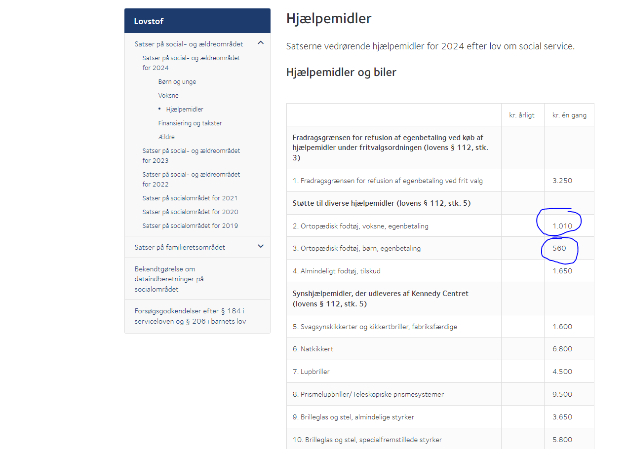
206 | Forhøjelse for hver påbegyndt 2 cm over 6 cm | MSA | 1 | stk | 875.62 | 875.62 | 870.40 | 870.40 | ingen kommentar | 0.0024000000001
207 | Tillæg for Gigt, Kredsløbs og Diabetes | MS11 | 1 | par | 1,313.43 | 1,313.43 | 1305.60 | 1,305.60 | ingen kommentar | 0.0036
208 | Tillæg for lak- og limallergi | MS14 | 1 | par | 1,313.43 | 1,313.43 | 1305.60 | 1,305.60 | ingen kommentar | 0.0036
209 | Tillæg for specialgarvet/farvet skind | MS13 | 1 | par | 1,313.43 | 1,313.43 | 1305.60 | 1,305.60 | ingen kommentar | 0.0036
210 | Høje stive kapper ml. for og overlæder | MSC | 1 | stk | 437.81 | 437.81 | 435.20 | 435.20 | ingen kommentar | 0.0012 |  |  | Hjælpemidler - Social-, Bolig- og Ældreministeriet (sm.dk)
211 | Høje stive kapper forstærket med kunststof | MSC1 | 1 | stk | 437.81 | 437.81 | 435.20 | 435.20 | ingen kommentar | 0.0012
212 | Forstærkning af såler & indlæg | MSD | 1 | stk | 547.26 | 547.26 | 544.00 | 544.00 | ingen kommentar | 0.004
213 | Forstærkning Kulfiber | MSD1 | 1 | stk | 875.62 | 875.62 | 870.40 | 870.40 | ingen kommentar | 0.0024000000001
214 | Polstringer i skaft | MSE | 1 | stk | 437.81 | 437.81 | 435.20 | 435.20 | ingen kommentar | 0.0012
215 | Tåprotese i skum eller kork på indlæg | MSH | 1 | stk | 875.62 | 875.62 | 870.40 | 870.40 | ingen kommentar | 0.0024000000001
216 | Dynamisk tåprotese mellemfodsamputation | MSH1 | 1 | stk | 1,313.43 | 1,313.43 | 1305.60 | 1,305.60 | ingen kommentar | 0.0036
217 | Dynamisk skaft (Lisfranc/chopart) | HSH2 | 1 | stk | 1,641.79 | 1,641.79 | 1632.00 | 1,632.00 | ingen kommentar | 0.0020000000002
218 | Arbejdsfodtøj- bearbejdning | HSK1 | 1 | par | 1,094.53 | 1,094.53 | 1088.00 | 1,088.00 | ingen kommentar | -0.002
219 | Stål-/kulfibernæser til arbejdsfodtøj | MSK | 1 | par | 0.00 | 0.00 | 0.00 | 0.00 | ingen kommentar | 0
220 | Gængesål | MSD2 | 1 | stk | 1,094.53 | 1,094.53 | 1088.00 | 1,088.00 | ingen kommentar | -0.002
221 | Udbygning Medialt/Laterelt | MSD3 | 1 | stk | 437.81 | 437.81 | 435.20 | 435.20 | ingen kommentar | 0.0012
Fabriksfremstillet fodtøj og/eller Borgers egen indkøbte sko. |  |  |  |  |  |  |  |  |  | 0
300 | Afhænger af modelvalg | Afhænger af modelvalg | 1 | par | 2,493.57 | 1,685.57 | 2,459.52 | 1,675.52 | 2024; Voksen 808,- Egenbetaling 2023 voksne ex. moms DKK 784,- | 2474.27712 | 0.0031200000003 | 788.704
301 | Afhænger af modelvalg | Afhænger af modelvalg | 1 | par | 2,493.57 | 1,685.57 | 2,459.52 | 1,675.52 | 2024; Voksen 808,- Egenbetaling 2023 voksne ex. moms DKK 784,- | 2474.27712 | 0.0031200000003 | egenbetalingen vokser mere
302 | Afhænger af modelvalg | Afhænger af modelvalg | 1 | par | 2,493.57 | 1,685.57 | 2,459.52 | 1,675.52 | 2024; Voksen 808,- Egenbetaling 2023 voksne ex. moms DKK 784,- | 2474.27712 | 0.0031200000003
303/1 | Afhænger af modelvalg | Afhænger af modelvalg | 1 | par | 2,501.34 | 2,053.34 | 2,473.09 | 2,041.09 | 2024; Barn 448,- Egenbetaling 2023 børn ex. moms DKK 432,- | 2487.92854 | -0.0034600000004
303/2 | Afhænger af modelvalg | Afhænger af modelvalg | 1 | par | 2,501.34 | 2,053.34 | 2,473.09 | 2,041.09 | 2024; Barn 448,- Egenbetaling 2023 børn ex. moms DKK 432,- | 2487.92854 | -0.0034600000004
303/3 | Afhænger af modelvalg | Afhænger af modelvalg | 1 | par | 2,501.34 | 2,053.34 | 2,473.09 | 2,041.09 | 2024; Barn 448,- Egenbetaling 2023 børn ex. moms DKK 432,- | 2487.92854 | -0.0034600000004
 |  |  |  |  |  |  |  |  |  | 0
304 | 2 cm forhøjelse | OT03 | 1 | stk | 1,313.43 | 1,313.43 | 1305.60 | 1,305.60 | ingen kommentar | 0.0036
305 | 2 - 3 cm Forhøjelse - af eget fodtøj/3 cm forhøjelse | OT031/OT04 | 1 | stk | 1,313.43 | 1,313.43 | 1305.60 | 1,305.60 | ingen kommentar | 0.0036
306 | 3 - 4 cm Forhøjelse - af eget fodtøj/4 cm Forhøjelse - af eget fodtøj/4 cm forhøjelse | OT041/OT046/OT44 | 1 | stk | 1,313.43 | 1,313.43 | 1305.60 | 1,305.60 | ingen kommentar | 0.0036
307 | 4 - 5 cm Forhøjelse - af eget fodtøj/5 cm forhøjelse | OT051/OT05 | 1 | stk | 1,313.43 | 1,313.43 | 1305.60 | 1,305.60 | ingen kommentar | 0.0036
308 | 7 cm forhøjelse | OT06 | 1 | stk | 1,313.43 | 1,313.43 | 1305.60 | 1,305.60 | ingen kommentar | 0.0036
309 | 7 cm forhøjelse | OT06 | 1 | stk | 1,313.43 | 1,313.43 | 1305.60 | 1,305.60 | ingen kommentar | 0.0036
310 | Forhøjelse over 7 cm | OT07 | 1 | stk | 1,641.79 | 1,641.79 | 1632.00 | 1,632.00 | ingen kommentar | 0.0020000000002
311 | Gængesål - på eget fodtøj/Gængesål, par/Gængesål, stk | OT081/OT08/OT88 | 1 | stk | 820.90 | 820.90 | 816.00 | 816.00 | ingen kommentar | -0.0039999999999
312 | Varus/valgusstød på sål og hæl | OT09 | 1 | par | 1,313.43 | 1,313.43 | 1305.60 | 1,305.60 | ingen kommentar | 0.0036
313 | Montering af ny hæl | OT21 | 1 | stk | 1,313.43 | 1,313.43 | 1305.60 | 1,305.60 | ingen kommentar | 0.0036
314 | Forlængelse af remme | OT12 | 1 | par | 1,313.43 | 1,313.43 | 1305.60 | 1,305.60 | ingen kommentar | 0.0036
315 | Velcrolukning | OT13 | 1 | stk | 547.26 | 547.26 | 544.00 | 544.00 | ingen kommentar | 0.004
316 | Tillæg for umage par | LS99 | 1 | par | 1,641.79 | 1,641.79 | 1632.00 | 1,632.00 | ingen kommentar | 0.0020000000002
Reparationer - alt fodtøj |  |  |  |  |  |  |  |  |  | 0
400 | Såler og flikker/Såler og flikker-FF fodtøj | RE01/RE012 | 1 | par | 1,094.53 | 1,094.53 | 1088.00 | 1,088.00 | ingen kommentar | -0.002
401 | Såler | RE02 | 1 | par | 766.17 | 766.17 | 761.60 | 761.60 | ingen kommentar | -0.0003999999999
402 | Tåstød/Tåstød-FF fodtøj | RE03/RE032 | 1 | par | 656.72 | 656.72 | 652.80 | 652.80 | ingen kommentar | -0.0032
403 | Flikker/Flikker-FF fodtøj | RE04/RE042 | 1 | par | 766.17 | 766.17 | 761.60 | 761.60 | ingen kommentar | -0.0003999999999
404 | Bagfoer/Bagfoer-FF fodtøj | RE05/RE052 | 1 | par | 656.72 | 656.72 | 652.80 | 652.80 | ingen kommentar | -0.0032
405 | Dæksåler/Dæksåler-FF fodtøj | RE06/RE062 | 1 | par | 1,094.53 | 1,094.53 | 1088.00 | 1,088.00 | ingen kommentar | -0.002
406 | Dæksåler med ppt | RE07 | 1 | par | 1,094.53 | 1,094.53 | 1088.00 | 1,088.00 | ingen kommentar | -0.002
407 | Forfodsløft (Pelotter - par) | RE08 | 1 | par | 437.81 | 437.81 | 435.20 | 435.20 | ingen kommentar | 0.0012
408 | Ekstra svang | RE09 | 1 | par | 437.81 | 437.81 | 435.20 | 435.20 | ingen kommentar | 0.0012
409 | Gumminæser/ Gumminæser-FF fodtøj | RE11/RE112 | 1 | par | 437.81 | 437.81 | 435.20 | 435.20 | ingen kommentar | 0.0012
410 | Lynlås indtil 20 cm/Lynlås indtil 20 cm-FF fodtøj | RE12/RE122 | 1 | stk | 1,094.53 | 1,094.53 | 1088.00 | 1,088.00 | ingen kommentar | -0.002
411 | Lynlås over 20 cm/Lynlås over 20 cm-FF fodtøj | RE13/RE132 | 1 | stk | 1,422.89 | 1,422.89 | 1414.40 | 1,414.40 | ingen kommentar | -0.0036
412 | Udskiftning af velcro remme/Udskiftning af velcroremme-FF fodtøj | RE15/RE152 | 1 | stk | 547.26 | 547.26 | 544.00 | 544.00 | ingen kommentar | 0.004
413 | Opretning af fodtøj, hvis skoen er slidt skæv. | RE20 | 1 | stk | 503.00 | 503.00 | 500.00 | 500.00 | ingen kommentar | 0
 |  |  |  |  |  |  |  |  |  | 0
Ortopædiske fodindlæg |  |  |  |  |  |  |  |  |  | 0
500 | Individuelt fremstillede indlæg 2D | PO37XX/PO38XX/PO39XX | 1 | stk | 853.73 | 853.73 | 848.64 | 848.64 | ingen kommentar | 0.0018400000001
501 | Individuelt fremstillede indlæg 3D | PO37XX/PO38XX | 1 | stk | 1,236.82 | 1,236.82 | 1229.44 | 1,229.44 | ingen kommentar | -0.0033599999999
Tillæg ved ekstra arbejde - alt fodtøj og -indlæg |  |  |  |  |  |  |  |  |  | 0
900 | Ekstra arbejde som ikke er specificeret Minutpris Mestre | HSL2 | 1 | minutter | 21.89 | 21.89 | 21.76 | 21.76 | ingen kommentar | 0.00056
901 | Ekstra arbejde som ikke er specificeret Minutpris Svende | HSL1 | 1 | minutter | 15.32 | 15.32 | 15.23 | 15.23 | ingen kommentar | 0.00138
...

